Sheet1
Fields | Mandatory ? | WXI Metal | MicroVu | Hexagon | OGP | 林杰机
 |  |  | MicroVu (Eexcel502) | Advance 7.7.10 | OGP（ZIP 300 ） | KTS（T20-P）
工单号(Work Oder Number) | Yes | WXI EPZOption1此字段放入文件名内，用下滑线做为间隔；Option2在文件内第一行； | 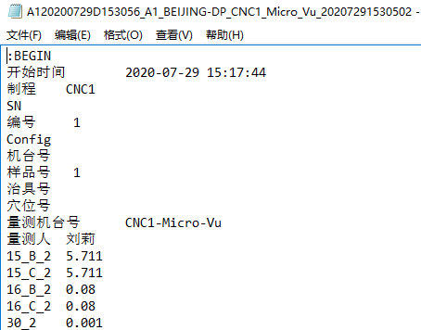 | 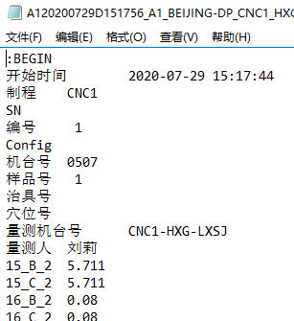 | 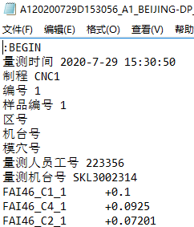
测量机台(Measuring Equipment Model) | Yes |  |  |  |  | 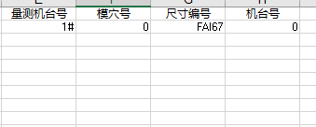
测量人员(Measuring User Name) | Yes
Emp ID | NO | Wuxi EPZ 未采用ID,将考虑是否更改
Config | No | 非必选字段，有时值为空格或"0"
Trial Number | No/yes if GRR | WXI EPZl未考量此需求
生产机台号(Production Machine Id) | Yes | Wuxi EPZ根据送测需求增加机台号
模号/治具号(Mold Id/Tooling ID) | No | 非必选字段，有时值为空格或"0"
模穴(Cavity) | B | B方案此项必须 | 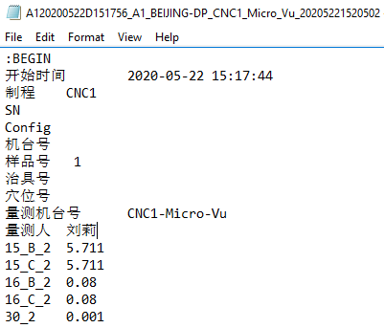
工件(Sample) | B | B方案此项必须 | 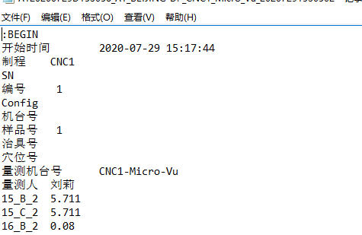 | 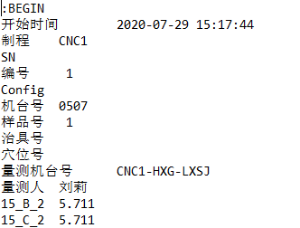 | 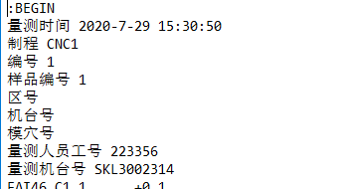
量测日期 量测时间(MeasuringDateTime) | Yes
序列号(Serial Number) | No | 非必选字段，有时值为空格或"0"
尺寸编号(Dimension Code) | Yes | WXI EPZ必选字段（不带FAI字样，修改工作量巨大！！），用于标识尺寸名并在报告内呈现编号
测量值(Measurement Value) | Yes | WXI EPZ必选字段，用于标识尺寸结果并在报告内呈现编号。若出现空值则为异常 |  |  |  | 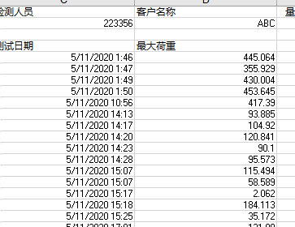
Item Number | A | A方案此项必须 | 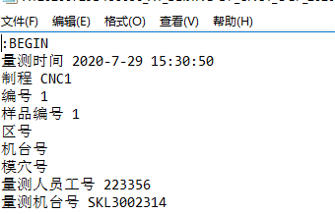 | 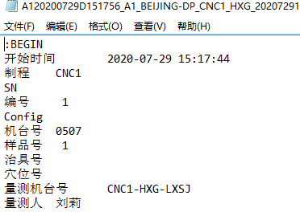 | 